NLP-Congest
 |  |  |  |  |  | Operación Económica de Sistemas de Potencia
 |  |  |  |  |  | Ejemplo 1: Despacho Económico Básico con restricciones de capacidad de generación (Demanda Elastica)

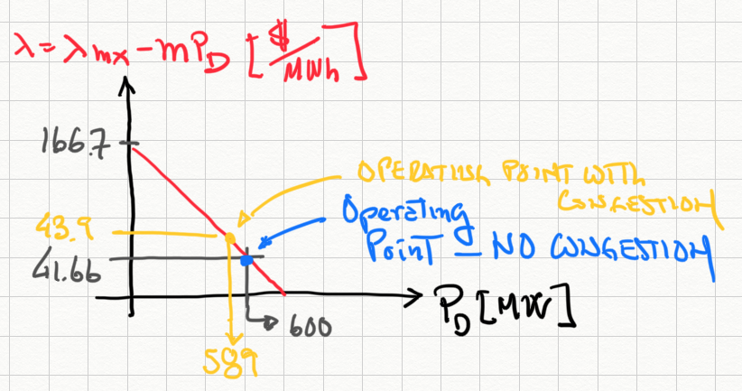
Demand Benefit
U(PD) |  | 62037.249196 | $/h
SW |  | 43217.9 | $/h

Costs: |  |  |  | PG1+PG2 |  | 589.19 | MW
C(PG1) | = | 12100.0 | $/h | PG1 |  | 400.00 | MW | Generation data
C(PG2) | = | 6719.3 | $/h | PG2 | = | 189.19 | MW |  |  |  |  | PGmin | PGmax
C(PG) | = | 18819.3 | $/h | PD |  | 589.18857995 | MW | Unit | Co | a | b | MW | MW
Income: |  |  |  | l= |  | 43.918975573 | $/MWh | 1 | 100 | 20 | 0.05 | 0 | 400
I(PG1) | = | 17567.6 | $/h | mmax1 |  | -3.9188804626 | $/MWh | 2 | 200 | 25 | 0.1 | 0 | 300
I(PG2) | = | 8309.0 | $/h | mmax2 |  | 0 | $/MWh
I(PG) | = | 25876.6 | $/h | mmin1 |  | 0 | $/MWh | Demand data
Revenue: |  |  |  | mmin2 |  | 0 | $/MWh
R(PG1) | = | 5467.6 | $/h |  |  |  |  | lmax = | 166.6664 | $/MWh
R(PG2) | = | 1589.6 | $/h |  |  |  |  | m= | -0.208333 | $/MW2h
R(PG) | = | 7057.2 | $/h
Demand Utility
U(PD) | = | 134358.62989 | $/h
Social Welfare
SW |  | 115539.3 | $/h

Via sensitivity report -------> |  |  |  | l= |  | 43.918869019 | $/MWh

